Solicitud gráfica
 | Asignatura: | Matemáticas |  |  | Fecha:
 | Grado: | 3
 | Título del tema: | Números hasta de seis cifras |  |  | ¿Cuaderno de estudio o recurso? | Recurso
 | Editor: | Andrea Constanza Perdomo Pedraza |  |  | Motor del recurso | F6

 | Código guión o recurso: | MA_03_02_CO_REC10 | ← Para determinar este código, visite la hoja de Ayuda
 |  |  |  |  | ESPECIFICACIÓN DE ARCHIVOS A ENTREGAR
Núm. | Archivo Shutterstock o ruta en web | Imagen para: | Tipo | Formato | Nombre imagen SMALL | Tamaño imagen SMALL | Nombre imagen ZOOM | Tamaño imagen ZOOM | Descripción | Observaciones
IMG01 | 239884090 | Recurso F6 | Fotografía | Horizontal | MA_03_02_CO_REC10_IMG01.jpg | 800 x 460 px |  |  | Templo Karnak, Luxor, Egipto.
IMG02 | (Ver la imagen en Observaciones, última columna de esta tabla) | Recurso F6 | Ilustración | Horizontal | MA_03_02_CO_REC10_IMG02.jpg | 800 x 460 px |  |  | Símbolos de numeración egipcia | 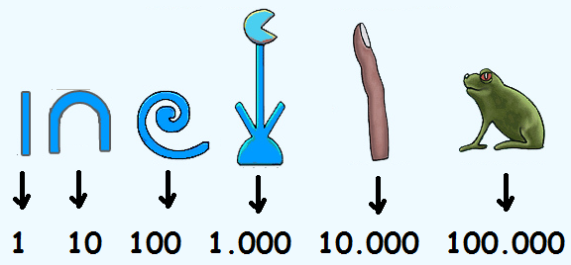
IMG03 | (Ver la imagen en Observaciones, última columna de esta tabla) | Recurso F6 | Ilustración | Horizontal | MA_03_02_CO_REC10_IMG03.jpg | 800 x 460 px |  |  | Símbolos de numeración egipcia | 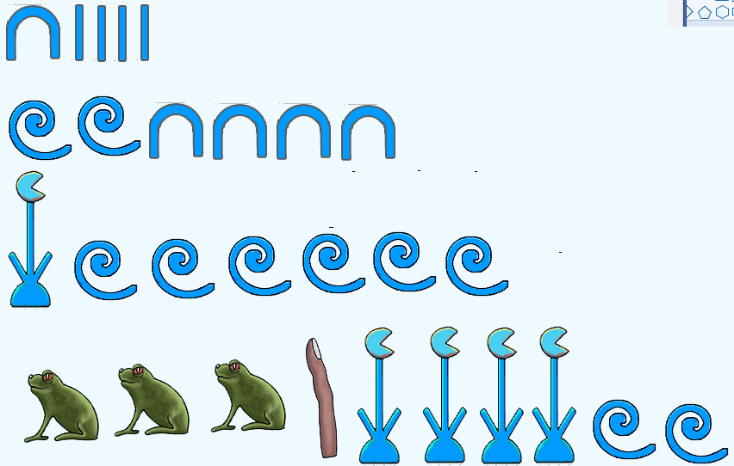
IMG04 | 5479177 | Recurso F6 | Fotografía | Horizontal | MA_03_02_CO_REC10_IMG04.jpg | 800 x 460 px |  |  | Roca Antigua grabada con números romanos.
IMG05 | (Ver la imagen en Observaciones, última columna de esta tabla) | Recurso F6 | Ilustración | Horizontal | MA_03_02_CO_REC10_IMG05.jpg | 800 x 460 px |  |  | Símbolos de numeración Romana
IMG06 | 131115416 | Recurso F6 | Ilustración | Horizontal | MA_03_02_CO_REC10_IMG06.jpg | 800 x 460 px |  |  | Poner sobre la foto el texto que se muestra | 

